Task Estimation
Story ID | Task ID | Description | Description | Estimate Effort (hrs.) | Committed at Sprint no. | New Estimate of Remaining at The End of Day.....
16 |  | As a user, I want to switch language at all time. |  |  |  | 1 | 2 | 3 | 4 | 5 | 6 | 7 | Total | 1 | 2 | 3 | 4 | 5 | 6 | 7
 |  |  | ออกแบบ UI อธิบายการทำงาน | ทุกคน วันที่ 13/02/67(15:00-21.00) |  | 2 | 2 | 2 | 2 | 2 | 0 | 0 | 25 | 26 | 27 | 25 | 17 | 13 | 6 | 0
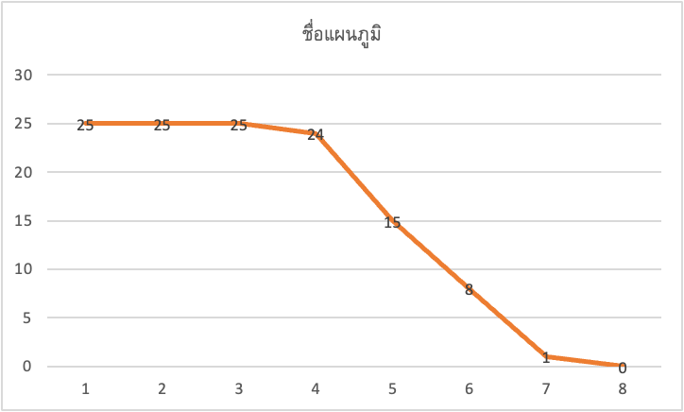
 |  |  | อธิบายหน้า Test Cases | ปรียาภรณ์,อนันธิดา วันที่ 13/02/67 (15:00-21.00) |  | 2 | 2 | 2 | 2 | 3 | 0 | 0
 |  |  | AT#1 ทดสอบเปลี่ยนภาษาที่ Home | ธนกร,จิราวัฒน์ วันที่ 13/02/67 (15:00-21.00) |  | 2 | 2 | 2 | 0 | 0 | 0 | 0
 |  |  | AT#2 ทดสอบเปลี่ยนภาษาที่หน้า Shop สินค้า | พรไพศาล,ฉัตรชัย วันที่ 13/02/67 (15:00-21.00) |  | 2 | 2 | 2 | 0 | 0 | 0 | 0
 |  |  | AT#3 ทดสอบเปลี่ยนภาษาที่หน้าตะกร้า | พรไพศาล วันที่ 13/02/67 (15:0021.00) |  | 1 | 1 | 1 | 0 | 0 | 0 | 0
 |  |  | AT#4 ทดสอบเปลี่ยนภาษาที่หน้าใส่ข้อมูลของผู้สั่งซื้อ | จิราวัฒน์,ฉัตรชัย วันที่ 13/02/67 (15:00-21.00) |  | 1 | 1 | 1 | 0 | 0 | 0 | 0
 |  |  | AT#5 ทดสอบเปลี่ยนภาษาที่หน้าชำระเงิน | ศศิกานต์,ธนกร วันที่ 13/02/67 (15:00-21.00) |  | 1 | 1 | 1 | 0 | 0 | 0 | 0
 |  |  | AT#6 ทดสอบเปลี่ยนภาษาที่หน้าโปรโมชั่น | ทุกคน วันที่ 13/02/67 (15:00-21.00) |  | 2 | 2 | 2 | 0 | 0 | 0 | 0
 |  |  | TID#1 รวบรวมข้อมูลที่ทำทั้งหมด | ธนกร วันที่ 14/02/67 (15:00-18.00) |  | 3 | 3 | 3 | 3 | 3 | 0 | 0
 |  |  | UI#1 เปลี่ยนภาษาเป็น ภาษาอังกฤษ,ภาษาไทย,ภาษาอินโดนีเซีย | ธนกร วันที่ 14/02/67 (15:00-18.00) |  | 3 | 3 | 3 | 3 | 0 | 0 | 0
 |  |  | SP#1 Modules language selector ใช้ในการเพิ่มภาษา | ธนกร วันที่ 14/02/67 (15:00-18.00) |  | 3 | 3 | 3 | 3 | 0 | 0 | 0
 |  |  | แก้ไข Code ในส่วนแปลภาษา | ธนกร วันที่ 14/02/67 (15:00-18.00) |  | 2 | 2 | 2 | 2 | 0 | 0 | 0
 |  |  | User manual การใช้งานหน้าเว็ป | อนันธิดา วันที่ 14/02/67 (15:00-18.00) |  | 1 | 1 | 1 | 1 | 1 | 1 | 0
 |  |  | แก้ไข Code ในส่วนแปลภาษา | ธนกร,พรไพศาล วันที่ 26/02/67 (14:00-19.00) |  | 2 | 2 | 2 | 2 | 0 | 0 | 0 | Total | 1 | 2 | 3 | 4 | 5 | 6 | 7
 |  |  | UI#1 แก้ไขหน้าเว็บเปลี่ยนภาษาเป็น ภาษาอังกฤษ,ภาษาไทย,ภาษาอินโดนีเซีย | ธนกร วันที่ 26/02/67 (14:00-19.00) |  | 1 | 1 | 1 | 1 | 0 | 0 | 0 | 14 | 15 | 14 | 13 | 13 | 7 | 2 | 0
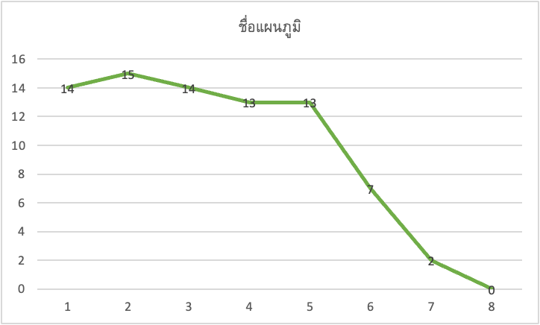
 |  |  | ออกแบบ UI อธิบายการทำงาน | ทุกคน วันที่ 26/02/67 (14:00-19.00) |  | 1 | 1 | 1 | 1 | 0 | 0 | 0
 |  |  | AT#1 ทดสอบเปลี่ยนภาษาที่หน้าหลัก | ทุกคน วันที่ 26/02/67 (14:00-19.00) |  | 2 | 2 | 2 | 2 | 0 | 0 | 0
 |  |  | AT#2 ทดสอบเปลี่ยนภาษาที่หน้าสินค้า | ทุกคน วันที่ 27/02/67 (16:00-18.00) |  | 2 | 2 | 2 | 2 | 2 | 0 | 0
 |  |  | AT#3 ทดสอบดูการเปลี่ยนภาษาของรายละเอียดสินค้า | ธนกร วันที่ 28/02/67 (16:00-21.00) |  | 2 | 2 | 2 | 2 | 2 | 0 | 0
 |  |  | SP#1 Modules language selector ใช้ในการเพิ่มภาษา | ทุกคน วันที่ 27/02/67 (16:00-21.00) |  | 1 | 1 | 0 | 0 | 0 | 0 | 0
 |  |  | เพิ่ม User manual การใช้หน้าเว็บ | ทุกคน วันที่ 28/02/67 (16:00-21.00) |  | 2 | 2 | 2 | 2 | 2 | 2 | 0
 |  |  | รวบรวมเนื้อหา | ทุกคน วันที่ 28/02/67 (16:00-21.00) |  | 1 | 1 | 1 | 1 | 1 | 1 | 0

 |  |  | รวมเวลาแต่ละคนในการทำงาน 26-28 กุมภาพันธ์ 2567 |  | ชั่วโมง
 |  |  | นายฉัตรชัย ผากงคำ | 633021123-6 | 9
 |  |  | นางสาวศศิกานต์ สีนาเวช | 643021339-4 | 6
 |  |  | นายธนกร นามพุทธา | 643021420-1 | 14
 |  |  | นายจิราวัฒน์ ผิวพันคำ | 643020599-3 | 9
 |  |  | นางสาวปรียาภรณ์ สอนสา | 643020623-2 | 9
 |  |  | นายพรไพศาล ขันบำรุง | 643020628-2 | 12
 |  |  | นางสาวอนันธิดา มาตะรักษ์ | 643020655-9 | 9
 |  |  |  |  | รวม = 62 ชม.

